信用交易
融资融券市场交易数据统计(2024-01-16)

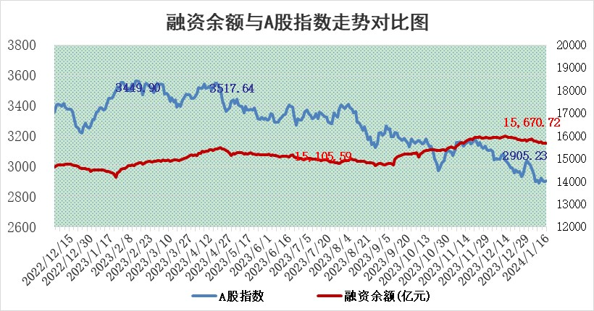
标的证券 | 融资融券余额（亿元） | 融资余额（亿元） | 融券余额（亿元） | 融资买入额（亿元） | 融资融券规模变化（亿元） | 融资余额增幅(‰) | 融券余额增幅(%)
统计数据 | 16,372.23 | 15,670.72 | 689.16 | 452.15 | -17.94 | -1.61 | 1.09

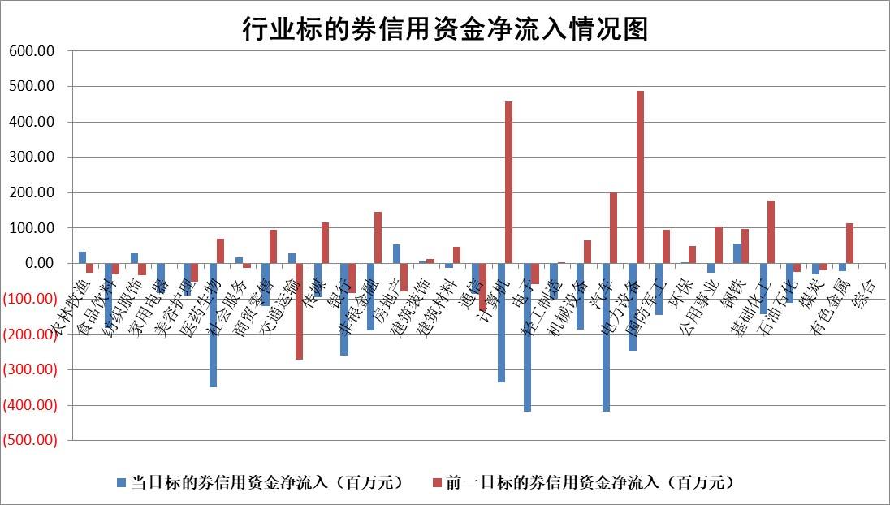

 |  |  |  |  |  |  |  | 2

标的基金代码 | 标的基金简称 | 融资余额/市值(%) | 融资余额增幅(%) | 融资买入额/成交金额(%) | （融资余额净增额-融券余额净增额）/市值(‱) | 融券余额降幅(%) | ABS[（融资余额净增额-融券余额净增额）/市值净增额-1](%)
159902 | 华夏中小板ETF | 0.00 | 0.00 | 0.00 | 0.00 | 0.00 | 100.00
159915 | 易方达创业板ETF | 4.75 | 1.35 | 43728.75 | 8.16 | 21.78 | 86.07
159919 | 嘉实沪深300ETF | 2.76 | 0.54 | 8.84 | 0.75 | -36.88 | 98.78
159920 | 华夏恒生ETF | 65.80 | 0.05 | 14.87 | 3.24 | 1.77 | 101.80
159922 | 嘉实中证500ETF | 0.93 | 1.25 | 2.78 | -4.74 | -2.40 | 78.75
159925 | 南方沪深300ETF | 2.01 | 0.48 | 1.19 | 0.96 | 0.00 | 98.22
159928 | 消费ETF | 1.23 | -0.39 | 3.40 | 0.03 | 9.56 | 99.93
159934 | 易方达黄金ETF | 221.68 | -0.31 | 0.60 | -67.83 | 0.00 | 3235.69
159939 | 全指信息技术ETF | 1.10 | -0.07 | 43.11 | -0.07 | 0.00 | 100.00
159940 | 全指金融地产ETF | 0.12 | -1.68 | 0.00 | -0.21 | 0.00 | 100.26
159995 | 半导体芯片ETF | 3.40 | -0.98 | 107.33 | -3.45 | -0.54 | 109.59
159997 | 天弘中证电子ETF | 2.01 | -2.35 | 2.03 | -4.90 | -0.12 | 139.77
159998 | 天弘中证计算机主题ETF | 0.78 | 2.40 | 0.08 | 2.14 | 1.44 | 103.69
510050 | 华夏上证50ETF | 7.80 | -0.50 | 355.62 | -7.02 | -60.01 | 84.69
510180 | 华安上证180ETF | 0.56 | 0.03 | 1.04 | 0.00 | -8.11 | 99.99
510880 | 华泰柏瑞红利ETF | 0.38 | 6.78 | 4.17 | 3.03 | 13.01 | 96.95
510900 | 易方达恒生H股ETF | 82.12 | 0.09 | 7.20 | 7.14 | 0.00 | 105.07
511010 | 5年期国债ETF | 10.78 | 0.02 | 0.18 | 0.18 | 0.00 | 102.57
511380 | 可转债及可交换债券ETF | 8.24 | 0.28 | 20.36 | 2.32 | 0.19 | 30.85
512000 | 全指证券ETF | 8.97 | 0.75 | 22.50 | 6.13 | -1.58 | 95.84
512010 | 沪深300医药卫生ETF | 6.24 | 0.88 | 142.06 | 5.24 | -0.99 | 38.29
512070 | 沪深300非银ETF | 2.36 | -0.21 | 204.28 | -0.48 | 0.48 | 100.46
512400 | 南方中证申万有色金属ETF | 2.63 | 3.61 | 0.88 | 10.49 | 6.13 | 117.24
512580 | 广发中证环保产业ETF | 1.52 | 0.65 | 0.17 | 0.95 | -1.28 | 99.25
512660 | 国泰中证军工ETF | 4.28 | 2.72 | 19.15 | 8.03 | -12.82 | 106.20
512800 | 华宝中证银行ETF | 14.32 | -0.41 | 2.18 | -8.89 | -11.01 | 103.22
512980 | 广发中证传媒ETF | 1.14 | -0.45 | 66.45 | -1.67 | -7.95 | 98.32
515030 | 华夏中证新能源汽车ETF | 2.59 | -0.68 | 23.86 | -2.81 | -6.40 | 286.47
515050 | 华夏中证5G通信主题ETF | 1.43 | 0.16 | 4.08 | 0.29 | 2.19 | 101.08
515070 | 华夏中证人工智能ETF | 3.38 | -0.46 | 2.19 | -1.46 | 0.71 | 97.71
标的股票比较指标 |  | 融资余额/流通A股市值(%) | 融资余额增幅(%) | 融资买入额/成交金额(%) | （融资余额净增额-融券余额净增额）/流通A股市值(‱) | 融券余额降幅(%) | ABS[（融资余额净增额-融券余额净增额）/流通A股市值净增额-1](%)
前十名标的个股 |  | 阳光城 | 扬电科技 | 赛科希德 | 扬电科技 | 兆日科技 | 翔宇医疗
 |  | 搜于特 | 公元股份 | 国机重装 | 欧圣电气 | 亚泰集团 | 复星医药
 |  | 紫鑫药业 | 金盘科技 | 石化油服 | 格林精密 | 阳光照明 | 华熙生物
 |  | 嘉凯城 | 森特股份 | 中国宝安 | 新力金融 | 雪天盐业 | 新瀚新材
 |  | 宋都股份 | 欧圣电气 | 重庆钢铁 | 迈信林 | 申华控股 | 天益医疗
 |  | 美好置业 | 良信股份 | 华纳药厂 | 龙头股份 | 雅博股份 | 鸥玛软件
 |  | 中天金融 | 龙头股份 | 申联生物 | 狄耐克 | 井松智能 | 爱科科技
 |  | 庞大集团 | 格林精密 | 北大荒 | 三变科技 | 生意宝 | 凯尔达
 |  | 泽达易盛 | 嘉益股份 | 古越龙山 | 公元股份 | 万胜智能 | 山科智能
 |  | 蓝光发展 | 冰山冷热 | 海新能科 | 泰福泵业 | 博力威 | 安集科技
后十名标的个股 |  | 步步高 | 沪农商行 | 新诺威 | 中毅达 | 节能铁汉 | 中兰环保
 |  | 鸿达兴业 | 盐津铺子 | 步步高 | 亚宝药业 | 聆达股份 | 襄阳轴承
 |  | 天沃科技 | 磁谷科技 | 鸿达兴业 | 奥雅股份 | 蕾奥规划 | 奥雅股份
 |  | 金圆股份 | 中毅达 | 天沃科技 | 鸿博股份 | 安彩高科 | 大商股份
 |  | 哈工智能 | 中兰环保 | 金圆股份 | 泰山石油 | 扬电科技 | 北斗星通
 |  | 正邦科技 | 嘉寓股份 | 哈工智能 | 通灵股份 | 和达科技 | 恒光股份
 |  | 华铁股份 | 联瑞新材 | 正邦科技 | 海优新材 | 汇金科技 | 华光新材 | ;
 |  | 中国中期 | 通灵股份 | 华铁股份 | 国联股份 | 伊戈尔 | 岱勒新材
 |  | 慧辰股份 | 新泉股份 | 中国中期 | 中兰环保 | 沪农商行 | 观想科技
 |  | 新华联 | 三维天地 | 慧辰股份 | 川金诺 | 用友网络 | 高澜股份
说明：1.以上普通交易数据和信用交易数据皆以交易日收盘后数据为基准；2.上述标的证券总数据只计算标的证券市场总数据，不包括从标的证券中调出去标的证券数据，所以与交易所公布的总值略有不同； 3.上述行业采用申万一级行业分类；4.以上标的基金和标的个股中比较的6个指标值中：前5个（从左至右）为正向指标，值越大排名越靠前；第6个为逆向指标，值越小，排名越靠前；5.第6个指标中ABS[]表示求绝对值，其主要用于考量信用资金相对净流入对股价相对净变化的贡献程度；6.数据来源：wind，交易所。

 | 证券代码 | 新增融资余额 | 融资买入额 | 融资买入增幅前10
远大智能 | 002689 | 28175353 | 42268582 | 199%
亚太股份 | 002284 | 21555247 | 34242865 | 82%
赛诺医疗 | 688108 | 72122899 | 101076547 | 78%
湖南发展 | 000722 | 66023557 | 137112987 | 75%
柘中股份 | 002346 | 14584119 | 36845980 | 58%
国城矿业 | 000688 | 24683149 | 48240585 | 54%
兆新股份 | 002256 | 1985058 | 4066269 | 52%
凯美特气 | 002549 | 33806472 | 61340055 | 52%
华昌达 | 300278 | 13474542 | 19303225 | 48%
新华联 | 000620 | 27311937 | 39201759 | 43%

 | 证券代码 | 新增融资余额 | 融资买入额 | 融资买入增幅前10
兔宝宝 | 002043 | 73310337 | 89923983 | 334%
捷昌驱动 | 603583 | 26026415 | 31686727 | 262%
湘财股份 | 600095 | 94196837 | 132280449 | 252%
中谷物流 | 603565 | 49103883 | 60098371 | 234%
中青宝 | 300052 | 24215352 | 31377809 | 98%
顾家家居 | 603816 | 138518545 | 188424210 | 78%
喜临门 | 603008 | 31503289 | 48351944 | 77%
财信发展 | 000838 | 10831830 | 17666790 | 74%
苏州银行 | 002966 | 10578096 | 19143736 | 72%
金诚信 | 603979 | 23858538 | 36098133 | 60%

